Flowfresh Trafico Pesado
SISTEMAS FLOWFRESH TRÁFICO PESADO
Linea Uretano Cemento Antimicrobial de FLOWCRETE

Kit Sistema Flowfresh
HF / RT / IF

SR

SRQ

UNIDAD FLOWFRESH RESINAS X 20 LB (P/A + P/B)
UNIDAD FLOWFRESH FILLER
(Peso Depende del Sistema)
UNIDAD FLOWFRESH PIGMENT
 | SELECCIÓN DEL SISTEMA | Flowfresh HF
 | Selección espesor de aplicación | 9 mm

 | NOTA: Ingrese los datos en las casillas de este color y seleccione el pigmento deseado

 | CODIGO | DESCRIPCIÓN | CONFORMACIÓN DEL KIT |  | RENDIMIENTO |  |  | ÁREA (m2) | UNIDADES REQUERIDAS (Incluye 5% de desperdicios)
 |  | IMPRIMACION (Opcional)
 | 4121 | FLOWPRIME | 1 | Unidad x 3 Gal | 1 Und cubre | 56 | m2 | 100 | 2 | Unidad x 3 Gal
 | 3073 | Eucofiller Vehicular | 1 | Bolsa x 30 kg | 1 Bolsa Cubre | 200 | m2 |  | 1 | Bolsa x 30 Kg
 | El consumo de primer dependera de la porosidad del sustrato. Para sistemas de trafico pesado, se sugiere riego de filler en el primer con Eucofiller Vehicular.
 |  | Flowfresh HF - Kit X 59,9 Kg/132 Lb
 | 7933 | Flowfresh Resinas ( P/A x 5 Lb + P/B x 5 Lb) | 2 | Unidades x 10 Lb | 1 Kit cubre | 3.2 | m2 | 100 | 33 | Kit Completo
 |  | Flowfresh HF Filler | 2 | Unidad x 55 Lb / 24,9 Kg
 | 5830 | FLOWFRESH PIG. BLUE-100 | 2 | Unidad x 0,45 Kg |  |  |  |  | 66 | Unidades x 0,45 Kg
 | Si desea un acabado mas rugoso para este sistema, debe diligenciar las casillas de "Acabado Antideslizante" de la siguiente seccion y proteger el riego seleccionado con un sello del acabado deseado.

 |  | ACABADO ANTIDESLIZANTE (Mandatorio Sistema Flowfresh SR/SRQ )
 | 0 | Flowfresh Colored Quartz Cream - 50# bag | 1 | Bolsa x 50 Lb | 1 Bolsa Cubre | 4.54 | m2 | 100 | 24 | Bolsa x 50 Lb
 | Si desea un acabado mas rugoso para este sistema, debe diligenciar las casillas de "Acabado Antideslizante" de la siguiente seccion y proteger el riego seleccionado con un sello del acabado deseado.

 |  | SELLO (Mandatorio cuando se tiene acabado Antideslizante)
 | 7899 | Flowfresh FC UV (Sello Mate UV) Superficie Rugosa | 1 | Kit x 23,8 Lb | 1 Kit ó Unidad Cubre | 21.4 | m2 | 100 | 5 | Kit x 23,8 Lb
 | 5830 | FLOWFRESH PIG. BLUE-100 | 1 | Unidad x 0,45 Kg |  |  |  |  | 5 | Unidades x 0,45 Kg

VERSION (SEPTIEMBRE 2021)
RENDIMIENTOS
* Los rendimientos aquí consignados son consumos teóricos y aproximados de acuerdo a la experiencia, sin embargo estos pueden presentar variaciones de acuerdo a la porosidad de la superficie y/o otras condiciones de la aplicación

* El presente simulador de calculo de cantidades de producto es una guía aproximada y no sustituye el criterio técnico en las aplicaciones o el uso de las hojas técnicas

Hojas Tecnicas |  |  | Tabla Resistencias Quimicas
http://www.toxement.com.co/media/3135/flowfresh-hf.pdf |  |  | http://www.toxement.com.co/media/4595/tabla-de-resistencia-qui-mica-flowcrete.pdf
http://www.toxement.com.co/media/4413/flowfresh-rt.pdf |  |  | Brochure Linea Flowcrete antimicrobial
http://www.toxement.com.co/media/3136/flowfresh-sr.pdf |  |  | http://www.toxement.com.co/media/3760/brochure_flowcrete-compressed.pdf
http://www.toxement.com.co/media/3138/flowfresh-srq.pdf |  |  | Detalles Constructivos
http://www.toxement.com.co/media/3431/flowfresh-fc.pdf |  |  | http://www.toxement.com.co/media/4602/web-flowfresh-2d-plus-3d.pdf

Flowfresh Trafico Mediano
SISTEMAS FLOWFRESH TRÁFICO MEDIO
Linea Uretano Cemento Antimicrobial de FLOWCRETE

FLOWFRESH SL/MF ACABADO LISO
Kit Sistema Flowfresh

FLOWFRESH SL/MF ACABADO RUGOSO

UNIDAD FLOWFRESH RESINAS X 20 LB (P/A + P/B)
UNIDAD FLOWFRESH FILLER
(Peso Depende del Sistema)
UNIDAD FLOWFRESH PIGMENT
 | SELECCIÓN DEL SISTEMA | Flowfresh SL
 | Selección espesor de aplicación | 3 mm

 | NOTA: Ingrese los datos en las casillas de este color y seleccione el pigmento deseado

 | CODIGO | DESCRIPCIÓN | CONFORMACIÓN DEL KIT |  | RENDIMIENTO |  |  | ÁREA (m2) | UNIDADES REQUERIDAS (Incluye 5% de desperdicios)
 |  | IMPRIMACION
 | 4121 | FLOWPRIME | 1 | Unidad x 3 Gal | 1 Und cubre | 56 | m2 | 100 | 2 | Unidad x 3 Gal
 | 2014 | Eucofiller Medio | 1 | Bolsa x 30 kg | 1 Bolsa Cubre | 200 | m2 |  | 1 | Bolsa x 30 Kg
 | El consumo de primer dependera de la porosidad del sustrato. Para sistemas autonivelantes, FLOWFRESH MF/SL se sugiere riego de filler en el primer con Eucofiller Medio

 |  | Flowfresh SL - Kit X 27,67 / 61 Lb
 | 7937 | Flowfresh Resinas ( P/A x 5 Lb + P/B x 5 Lb) | 2 | Unidades x 10 Lb | 1 Kit cubre | 8.7 | m2 |  | 13 | Kit Completo
 |  | Flowfresh SL Filler | 2 | Unidad x 40 Lb
 | 5833 | FLOWFRESH PIG. MIDGRAY-100 | 2 | Unidad x 0,45 Kg |  |  |  |  | 25 | Unidades x 0,45 Kg
 | Si desea un acabado rugoso para este sistema, debe diligenciar las casillas de "Acabado Antideslizante" de la siguiente seccion y proteger el riego seleccionado con un sello del acabado deseado.
 |  | ACABADO ANTIDESLIZANTE (Mandatorio Sistema Flowfresh SR/SRQ)
 | 2014 | EUCOFILLER MEDIO | 1 | Bolsa x 30 Kg | 1 Bolsa Cubre | 20 | m2 | 100 | 6 | Bolsa x 30 Kg

 |  | SELLO (Mandatorio cuando se tiene acabado Antideslizante)
 | 7940 | Flowfresh FC (Sello Mate) | 1 | Kit x 32 Lb - 15,4 kg | 1 Kit ó Unidad Cubre | 22.2 | m2 | 100 | 5 | Kit x 32 Lb - 15,4 kg
 | 5833 | FLOWFRESH PIG. MIDGRAY-100 | 2 | Unidad x 0,45 Kg |  |  |  |  | 10 | Unidades x 0,45 Kg

VERSION (SEPTIEMBRE 2021)
RENDIMIENTOS
* Los rendimientos aquí consignados son consumos teóricos y aproximados de acuerdo a la experiencia, sin embargo estos pueden presentar variaciones de acuerdo a la porosidad de la superficie y/o otras condiciones de la aplicación

* El presente simulador de calculo de cantidades de producto es una guía aproximada y no sustituye el criterio técnico en las aplicaciones o el uso de las hojas técnicas

Hojas Tecnicas |  |  | Tabla Resistencias Quimicas
http://www.toxement.com.co/media/3431/flowfresh-fc.pdf |  |  | http://www.toxement.com.co/media/4595/tabla-de-resistencia-qui-mica-flowcrete.pdf
http://www.toxement.com.co/media/3139/flowfresh-mf.pdf |  |  | Brochure Linea Flowcrete antimicrobial
 |  |  | http://www.toxement.com.co/media/3760/brochure_flowcrete-compressed.pdf
 |  |  | Detalles Constructivos
 |  |  | http://www.toxement.com.co/media/4602/web-flowfresh-2d-plus-3d.pdf

Flowfresh Cove Completa
SISTEMA FLOWFRESH COVE
Media Caña Uretano Cemento COMPLETA

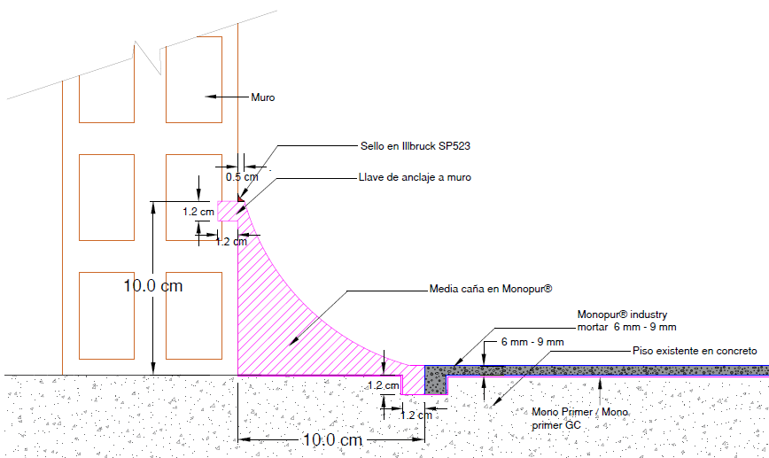

 |  |  |  |  | MEDIDAS DE LAS MEDIAS CAÑAS
 |  |  |  |  | Espesor Media Caña (mm) | Alto en el muro (cm) | Ancho sobre el piso (cm) | Radio de la Herramienta (cm) | Metros Lineales (m) | Área transversal (cm2) | Área superficial (m2)
 |  |  |  |  | 5 | 10 | 10 | 4 | 100 | 13.18 | 15.71

 | NOTA 1: Ingrese los datos en las casillas de este color y seleccione el color de pigmento deseado
 | PRODUCTO | COD. | DESCRIPCIÓN | CONFORMACIÓN DEL KIT |  |  | RENDIMIENTO |  | REQUERIMIENTOS | KITS REQUERIDOS (Incluye 5% de desperdicios)
 | FLOWFRESH COVE | Imprimante
 |  | 4016 | Peran TCW | 1 | Unidad x 3 Galones |  | 0.273 | L/m2 | 20 m2 | 1 | Unidad x 3 Galones
 |  | 2014 | Eucofiller medio | 1 | Bolsa x 30 Kg |  | 0.15 | kg/m2 |  | 1 | Bolsa x 30 kg

 |  | FLOWFRESH COVE (Mortero) - Kit x 64 Lb
 |  | 7939 | Flowfresh Resinas | 1 | Unidad x 10 Lb |  | 10.00 | Litros/kit | 132 Litros | 14 | Unidades x 10 Lb
 |  |  | Flowfresh Cove Filler | 2 | Unidades x 26 Lb |  |  |  |  | 28 | Unidades x 26
 |  | 5835 | FLOWFRESH PIG. TAN-100 | 2 | Unidad x 0,45 Kg |  |  |  |  | 28 | Unidad x 0,45 Kg

 |  | Sello para Media Cañas (Opcional)
 |  | 7899 | Flowfresh FC UV (Sello Mate UV) Superficie Lisa | 1 | Kit x 23,8 Lb |  | 27 | m2/Kit | 16 m2 | 1 | Kit x 23,8 Lb
 |  | 5835 | FLOWFRESH PIG. TAN-100 | 1 | Unidad x 0,45 Kg |  |  |  |  | 1 | Unidad x 0,45 Kg

IMPORTANTE
* Los rendimientos aquí consignados son consumos teóricos y aproximados de acuerdo a la experiencia, sin embargo estos pueden presentar variaciones de acuerdo a la porosidad de la superficie y/o otras condiciones de la aplicación

* La revisión de las Hojas Técnicas de los productos es imprescindible antes de realizar una aplicación
* El presente simulador de calculo de cantidades de producto es una guía aproximada y no sustituye el criterio técnico en las aplicaciones o el uso de las hojas técnicas
VERSION (SEPTIEMBRE 2021)

Hojas Tecnica Monopur Cove System |  |  |  |  | Tabla Resistencias Quimicas
https://www.toxement.com.co/media/4549/pisos-industriales_-monopur-industry-cove-system.pdf |  |  |  |  | https://www.toxement.com.co/media/4594/tabla-de-resistencia-quimica-monopur.pdf
Hoja Tecnica Monoprimer |  |  |  |  | Guia para la Instalacion de los Sistemas Monopur Industry
https://www.toxement.com.co/media/4033/mono-primer.pdf |  |  |  |  | https://www.toxement.com.co/media/4604/intalacio-n_de_sistemas_monopur_industry.pdf
Hoja Tecnica Monoprimer GC |  |  |  |  | Detalles Constructivos
https://www.toxement.com.co/media/4547/pisos-industriales_-mono-primer-gc.pdf |  |  |  |  | https://www.toxement.com.co/media/4606/web-monopur-2d-plus-3d.pdf

Cove System Recubrimiento
SISTEMA FLOWFRESH COVE
Media Caña Uretano Cemento como RECUBRIMIENTO

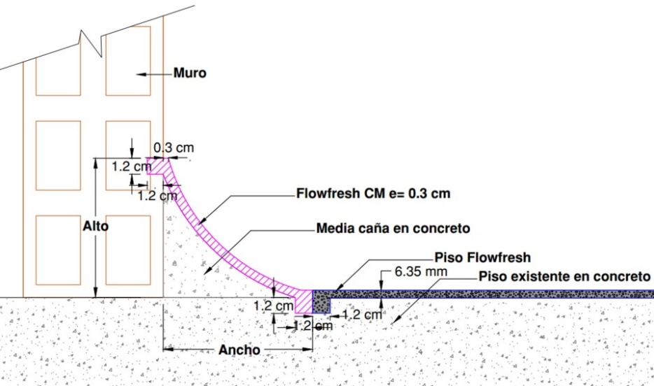

 |  |  |  |  |  |  | MEDIDAS DE LAS MEDIAS CAÑAS
 |  |  |  |  |  |  | Espesor Media Caña (mm) | Alto en el muro (cm) | Ancho sobre el piso (cm) | Metros Lineales (m) | Área transversal (cm2)
 |  |  |  |  |  |  | 5 | 10 | 10 | 100 | 7.7

 | NOTA 1: Ingrese los datos en las casillas de este color y seleccione el color de pigmento deseado
 | PRODUCTO | ITEM | DESCRIPCIÓN | CONFORMACIÓN DEL KIT |  | RENDIMIENTO |  |  | REQUERIMIENTO | UNIDADES REQUERIDAS (Incluye 5% de desperdicios)
 | FLOWFRESH COVE | Imprimante
 |  | 4016 | Peran TCW | 1 | Unidad x 3 Galones |  | 0.273 | L/m2 | 16 m2 | 1 | Unidad x 3 Galones
 |  | 2014 | Eucofiller medio | 1 | Bolsa x 30 Kg |  | 0.15 | kg/m2 |  | 1 | Bolsa x 30 Kg

 |  | FLOWFRESH COVE (Mortero) - Kit x 64 Lb
 |  | 7939 | Flowfresh Resinas | 1 | Unidad x 10 Lb | 1 kit | 10 | Litros/Kit | 77 Litros | 9 | Unidad x 10 Lb
 |  |  | Flowfresh Cove Filler | 2 | Unidades x 26 Lb |  |  |  |  | 18 | Unidades x 26 Lb
 |  | 5830 | FLOWFRESH PIG. BLUE-100 | 2 | Unidad x 0,45 Kg |  |  |  |  | 18 | Unidad x 0,45 Kg

 |  | Sello para Media Cañas (Opcional)
 |  | 4531 | Flowcoat CR (Resistencia Quimica) | 1 | Unid x 3 Gal | 1 Kit Rinde | 22 | m2/Kit | 16 m2 | 1 | Unid x 3 Gal
 |  | 5830 | FLOWFRESH PIG. BLUE-100 | 0 | Unidad x 0,45 Kg |  |  |  |  | 0 | Unidades x 0,45 Kg

IMPORTANTE
* Los rendimientos aquí consignados son consumos teóricos y aproximados de acuerdo a la experiencia, sin embargo estos pueden presentar variaciones de acuerdo a la porosidad de la superficie y/o otras condiciones de la aplicación
...

Cove System Bordillo
SISTEMA FLOWFRESH COVE
Media Caña Uretano Cemento como Bordillo

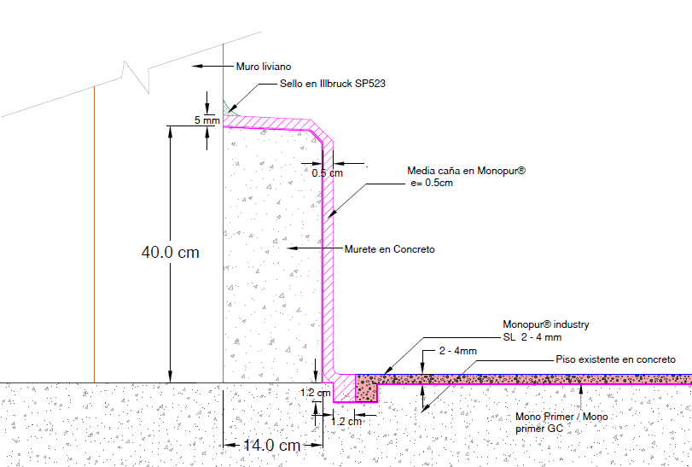

 |  |  |  |  |  | MEDIDAS DE LAS MEDIAS CAÑAS
 |  |  |  |  |  | Espesor Media Caña (mm) | Alto en el muro (cm) | Ancho sobre el piso (cm) | Metros Lineales (m) | Área transversal (cm2)
 |  |  |  |  |  | 5 | 10 | 10 | 100 | 10.00

NOTA 1: Ingrese los datos en las casillas de este color y seleccione el color de pigmento deseado
PRODUCTO | ITEM | DESCRIPCIÓN | CONFORMACIÓN DEL KIT |  | RENDIMIENTO |  |  | REQUERIMIENTO | UNIDADES REQUERIDAS (Incluye 5% de desperdicios)
FLOWFRESH COVE | Imprimante
 | 4016 | Peran TCW | 1 | Unidad x 3 Galones |  | 0.273 | L/m2 | 20 m2 | 1
 | 2014 | Eucofiller medio | 1 | Bolsa x 30 Kg |  | 0.15 | kg/m2 |  | 1

 | FLOWFRESH COVE (Mortero) - Kit x 64 Lb
 | 7939 | Flowfresh Resinas | 1 | Unidad x 10 Lb | 1 kit | 10 | Litros/kit | 100 Litros | 11
 |  | Flowfresh Cove Filler | 2 | Unidades x 26 Lb |  |  |  |  | 22
 | 5830 | FLOWFRESH PIG. BLUE-100 | 2 | Unidades x 0,45 Kg |  |  |  |  | 22
...

